Sheet1
动作名称 | 动作要点说明 | 图片
预备式 | 同一段对打套路(图2-3-29①~③)。 | 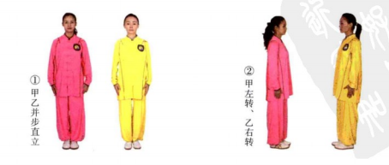 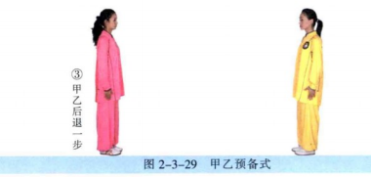
甲乙单鞭起势 | 同一段对打套路 | 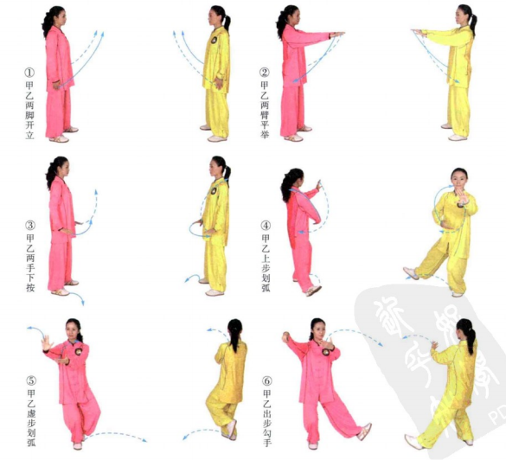 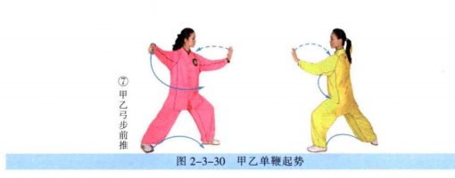
甲右揽雀尾、乙左揽雀尾 | (1)甲乙右进步右拥势搭手(图2-3-31①②)。 (2)甲方重心前移，推送乙方的右臂，乙方重心后移，双手向右捋甲方的右 臂；随即，甲方右臂前挤，乙方两手向下按甲方的右前臂(图2-3-31③④)。 (3)甲方左臂上拥乙方的双手，右手附于乙方的左肘处；乙方放松跟随(图 2-3-31⑤)。 (4)乙方继续进逼甲方，甲方两手向左捋；乙方就势前挤，甲方两手下按乙 方的左前臂(图2-3-31⑥⑦)。 (5)乙方右臂上拥甲方的双手，左手附于甲方的右肘处，甲方放松跟随(图 2-3-31⑧)。 动作要点：甲方做挤拥，乙方做捋按为半圈；然后，乙方做挤拥，甲方做捋 按，也是半圈；四正手的一圈，从上拥开始，到上拥结束。 | 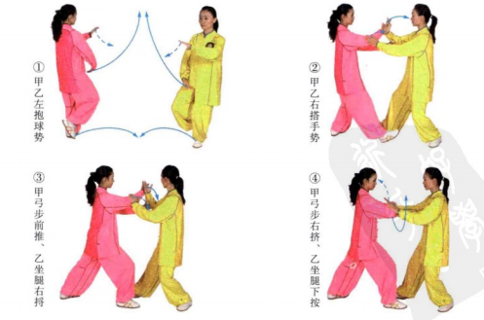 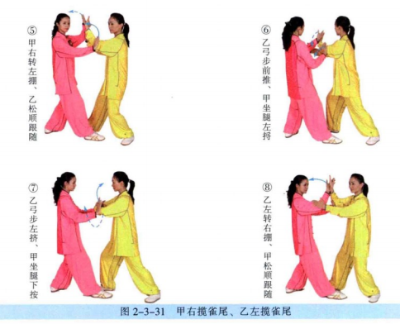
甲左揽雀尾、乙右揽雀尾 | (1)乙方进逼，甲方右捋；随即，乙方右臂前挤，甲方下按(图2-3-32①②)。 (2)乙方右脚退步，左臂上拥；甲方左脚上步，放松跟随(图2-3-32③)。 (3)甲方进逼，乙方右捋；随即，甲方左臂前挤，乙方下按(图2-3-32④⑤)。 (4)甲方右臂上拥，乙方跟随(图2-3-32⑥)。 (5)乙方进逼，甲方右捋；随即，乙方右臂前挤，甲方下按(图2-3-32⑦⑧)。 (6)乙方左手上拥；甲方放松跟随(图2-3-32⑨)。 动作要点：双方动作完成至右手拥时，甲方回捋，迫使乙方用挤，甲方回 按，乙方用左手拥，开始了反方向的四正手。 | 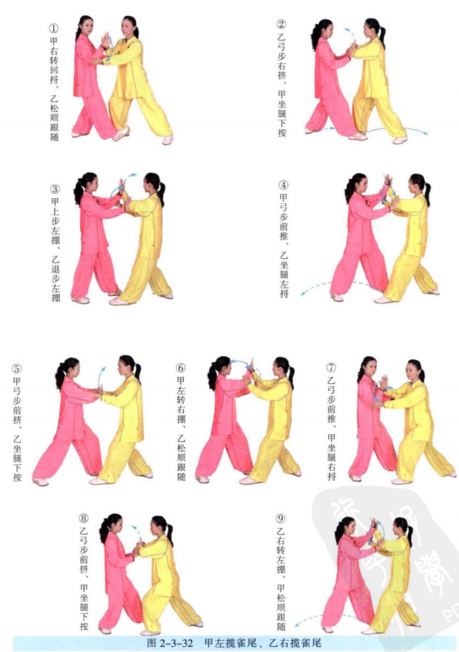
甲提手上势、乙右野马分鬃 | (1)甲方左手抓握乙方左腕，右手托乙方左肘(图2-3-33①)。 (2)随后，甲方左脚退步，两手拧转乙方左臂，同时向左下方捋；乙方左脚 前进半步，左手走化(图2-3-33②)。 (3)甲方左手下採乙方左腕，右手勾带乙方左肘部，向后上方微微提起，左脚 跟过半步，右脚上半步然后向前上方推送；乙方左手继续走化(图2-3-33③④)。 (4)乙方左脚退步，左手回带甲方左腕，甲方左脚上步，走化；随即，乙方 右脚上步，落于甲方左脚内侧(套步),左手下按甲方左腕，右手插进甲方左腋 下，上托并向右横拨(图2-3-33⑤⑥)。 动作要点：甲方提手时，两手要合住劲，把对方引向自己的身体；乙方接手 时的左脚退步不能太大，要与甲方的进步配合，调整好距离。 | 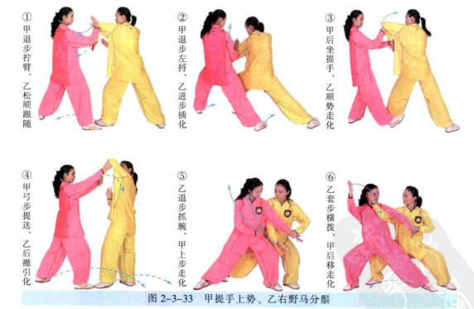
甲海底针、乙海底针 | (1)甲方左脚收回半步，右手抓握乙方右腕(图2-3-34①)。 (2)甲方右手下採乙方右腕，左手下採乙方右肘；乙方左脚跟进半步，右手 向下插进(图2-3-34②)。 动作要点：甲方下採前，手要先往上领。 | 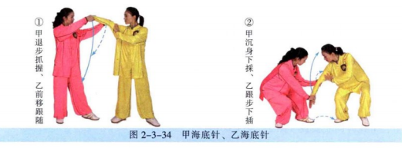
甲闪通背、乙白蛇吐信 | (1)甲方右手向上翻转乙方右腕，随即，左脚前进半步，左手上托乙方右 肘，向前上方推送；乙方顺势身体向左转动，右臂前送转化(图2-3-35①)。 (2)乙方右肘下沉，身体向右回转，随即，右脚后退一步，左手背击打甲方 面部；甲方右臂上架(图2-3-35②~④)。 动作要点：甲方先拧臂，再上推；乙方要身体下沉、回带。 | 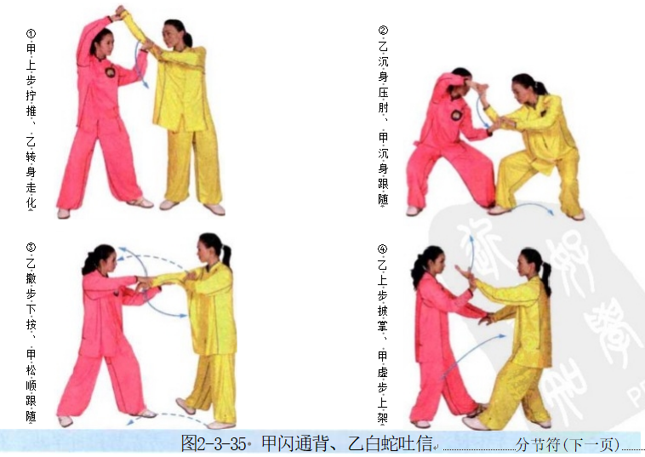
甲左金鸡独立、乙退步右穿掌 | (1)甲方右膝前顶乙方腹部(图2-3-36①)。 (2)乙方左脚退步，右手向左拨甲方左腕，左手下按甲方右腕，右掌前穿， 指向甲方喉部；甲方右脚前落，右手上架乙方右腕(图2-3-36②③)。 动作要点：乙方右手先向左拨甲方左手，随后左手再按甲方右腕；甲方的落 脚要调整好距离，为后面的动作做好准备。 | 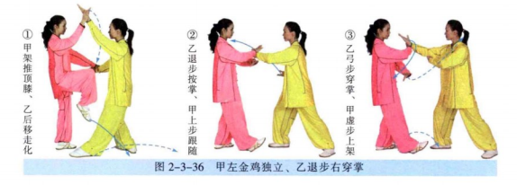
甲转身摆莲、乙指裆捶 | (1)甲方右手下按乙方右腕，左手横拨乙方颈部，左脚勾踢乙方右踝；乙方 右脚提起向后下落，左手向左拨甲方左腕(图2-3-37①②)。 (2)甲方身体向右旋转，右腿横踢乙方腹部；乙方两手抄抱(图2-3-37③)。 (3)乙方左脚向左前方上步，左手向左带甲方右脚，右拳击打甲方裆部；甲 方右脚向右侧落地，右手抓握乙方右腕(图2-3-37④⑤)。 动作要点：甲方低扫腿时，右手不要抓紧乙方右腕，以免动作中断；乙方抱 腿后再放下，是为了对打的连贯，此时，甲方要控制好落脚的距离。 | 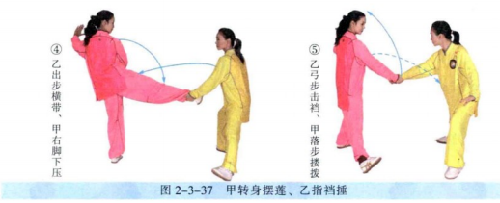
甲弯弓射虎、乙退步捋 | (1)甲方右手向上拧转乙方右臂，左拳击打乙方左肋(图2-3-38①)。 (2)乙方重心右移，右手回带，左手上挑甲方左臂(图2-3-38②)。 (3)乙方左手抓握甲方左腕，右手贴住甲方左臂，随即，左脚退步，向左 捋；甲方左脚上步，左手下插(图2-3-38③④)。 动作要点：乙方右臂先挑化，再左手上挑。 | 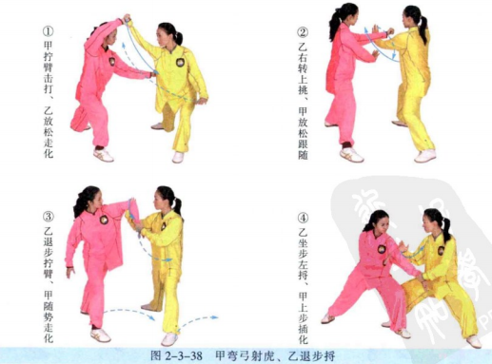
甲右野马分鬃、乙提手上势 | (1)乙方提手推送；甲方随势走化(图2-3-39①②)。 (2)甲方左脚退步，身体左转，左手顺势抓握乙方左腕向左侧回带；乙方左 脚上步(图2-3-39③)。 (3)甲方右脚上步，右手插入乙方左腋下，向右横拨；乙方重心后移，身体 下沉(图2-3-39④)。 | 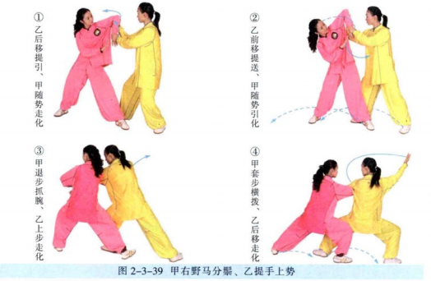
甲海底针、乙海底针 | (1)乙方后移，抓握甲方右手(图2-3-40①)。 (2)乙方下採，甲方下插化解(图2-3-40②)。 | 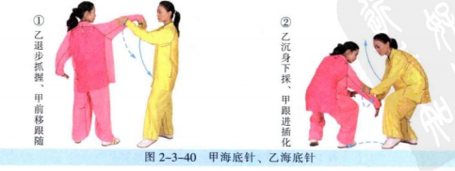
甲白蛇吐信、乙闪通背 | (1)乙方左脚上步，双手拧甲右臂上推；甲方右肘下沉(图2-3-41①②)。 (2)甲方右脚退步，左手披掌；乙方右手上架(图2-3-41③④)。 | 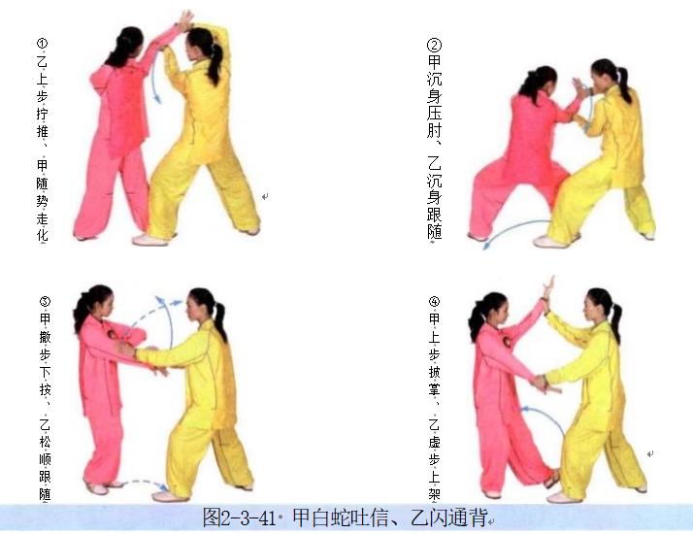
甲退步右穿掌、乙左金鸡独立 | (1)乙方右膝前顶(图2-3-42①)。 (2)甲方左脚退步，右掌前穿；乙方右脚前落，右手上架格挡甲之穿掌(图 2-3-42②③)。 | 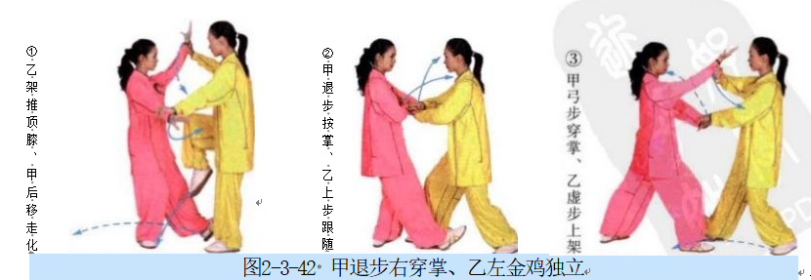
甲指裆捶、乙转身摆莲 | (1)乙方摆掌，甲方退步架拨；乙方右手抓握甲方右腕，重心前移至右腿， 左脚向右勾踢(图2-3-43①②)。 (2)乙方右转身右脚横踢，甲方双手抱腿(图2-3-43③)。 (3)甲方右拳击打乙方裆部；乙方右手抓握甲方右腕(图2-3-43④⑤)。 | 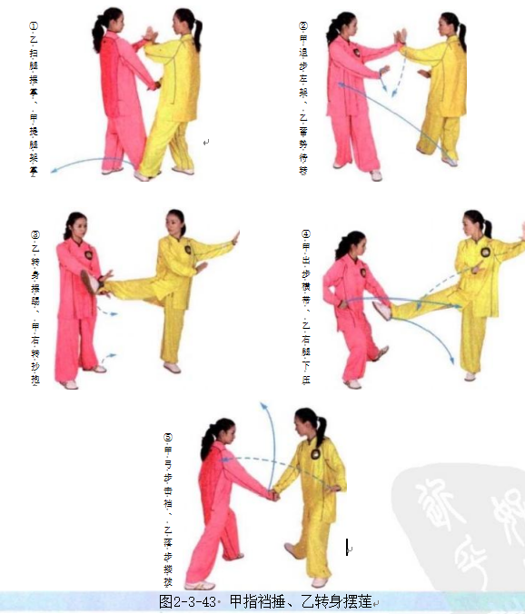
甲退步捋、乙弯弓射虎 | (1)乙方右手抓握甲方右腕上架，左拳击打甲方右胸(图2-3-44①)。 80 (2)甲方右脚上步，上体右转，左手上挑(图2-3-44②)。 (3)甲方左脚退步，採腕，推肘，向左捋；乙方左脚上步，左手下插(图 2-3-44③④)。 | 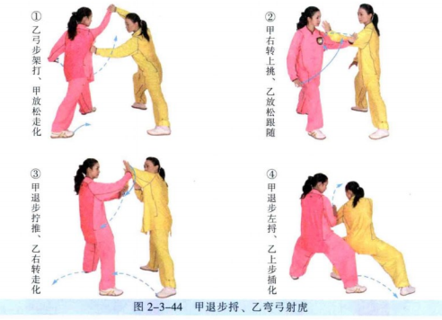
甲乙如封似闭 | (1)乙方撤步，左手回带甲方左腕，两手下按甲方左臂；甲方弓步左挤，乙 方右腿上步，下按(图2-3-45①②)。 (2)乙方重心前移成弓步，双手前推；甲方重心后移，两手外分(图2-3-45③)。 (3)甲方重心前移成弓步，双手前推；乙方重心后移两手外分(图2-3-45④)。 (4)乙方双手前推；甲方两臂后引(图2-3-45⑤)。 | 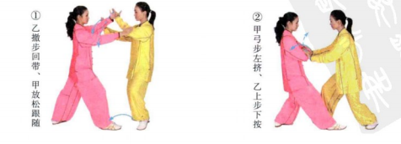 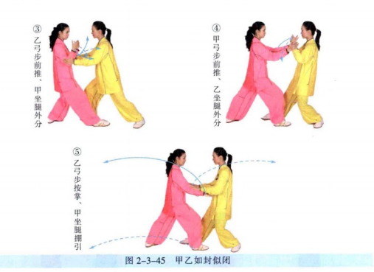
甲乙十字手收势 | 同一段单练套路 | 